问题
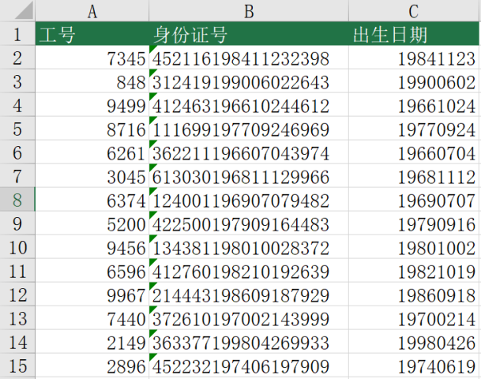
 |  | 课后小练习

任务：
 | 使用快速填充根据身份证号提取出生日期。

